工作表1
1.公司概况
珠海格力电器股份有限公司，简称格力、格力电器，是中国大陆和世界最大的集研发、生产、销售、服务于一体的空调企业，“格力”品牌号称占全球市场占有率首位。1996年，公司在深圳证券交易所上市，股票代码000651。 格力电器是一家集研发、生产、销售、服务于一体的国际化家电企业，拥有格力、TOSOT、晶弘三大品牌，主营家用空调、中央空调、空气能热水器、手机、生活电器、冰箱等产品。 下辖凌达压缩机、格力电工、凯邦电机、新元电子、智能装备、精密模具等6大子公司，覆盖了从上游零部件生产到下游废弃产品回收的全产业链条。 公司至今已开发出20个大类、400个系列、12700多个品种规格的产品，远销160多个国家和地区，用户超过3亿。其中，格力家用空调产销量自1995年起连续22年位居中国空调行业第一，自2005年起连续12年领跑全球。 根据《产业在线》数据，2016年格力家用空调国内市场占有率达到42.73%；根据《暖通空调资讯》数据，格力商用空调国内市场占有率达到16.2%，连续5年保持第一。

2.产品与竞争情况
虽然格力号称具有上万种产品，覆盖全产业链条，但其最主要的产品当然是空调了，因此此处主要讨论空调。格力空调销售收入占总收入80%以上，其中80%为内销。 国内家用空调市场三强是格力、美的、海尔，2016年三家各自市场份额为42.37%、23.9%、10%。从市场集中度看，前三大品牌占到了75%的市场份额。 如果用经济学的衡量标准来计算的话，家用空调市场的HHI指数大约是0.25，已经有了一定程度的垄断性。说明格力空调的市场竞争地位还是很强的。 产品竞争方面，目前市场上海尔空调销量有所下滑，奥克斯空调销量增长很快。以京东为例，按销量排序之后是这样的：

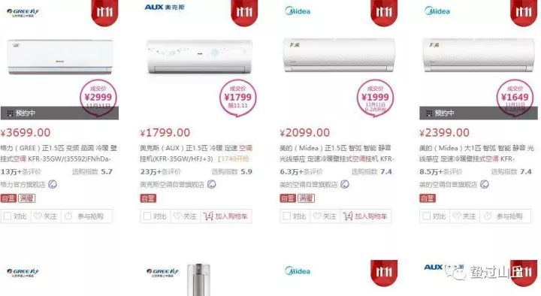

格力、美的、奥克斯销量最高、评论数量也最多，海尔、海信等品牌评论数量很少有1万以上的。整个家庭空调市场大概就是这个样子。 商用空调市场方面，民族品牌阵营与欧美系品牌阵营、日韩系品牌阵营分庭抗礼，形成三足鼎立之势。2016年，民族品牌阵营包含格力的9大品牌的整体占有率已达到40%左右，远远高于其他两大阵营，其中格力电器以16.2%的市场占有率位居首位。 产品竞争方面，国内品牌差不多还是这几家，国外竞争对手主要有大金、三菱、日立、LG等。由于居占有率首位的格力也才16%，大致计算HHI数值也就0.1出头，算是带有一丝垄断性的不完全竞争。

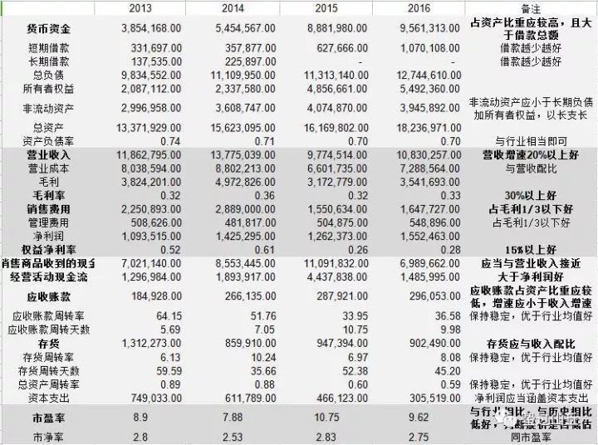
3.财务状况
 |  | 2017
 |  | 9,961,043.00
 |  | 1,864,609.00
 |  | -
 |  | 14,813,320.00
 |  | 6,683,479.00
 |  | 4,343,335.00
 |  | 21,496,799.00
 |  | 0.68909422282
 |  | 15,001,955.00
 |  | 9,956,251.00
 |  | 5,045,704.00
 |  | 0.33633643082
 |  | 1,666,026.00
 |  | 2,250,859.00
 |  | 0.38
 |  | 10,759,912.00
 |  | 1,635,853.00
 |  | 581,449.00
 |  | 33.80
 |  | 10.65
 |  | 1,656,834.00
 |  | 7.78
 |  | 10.65
 |  | 0.76

看完这些指标不知大家作何感想，最令我吃惊的就是ROE了。2013和2014年竟然超过了50%，为此我还多次核对了数字。差距就是对比出来的，科大讯飞号称语音识别天下无双，但其ROE不足10%。格力的ROE就连竞争力超强的[英伟达]也不是对手啊。 安全性方面： 格力长期保持着充足的货币资金，总金额占总资产的一半左右，远高于上市公司20%的平均水平；短期借款不多、长期借款最近两年为零；作为非典型工业企业，资产较轻，非流动资产占总资产比重低；目前来看，稍有缺陷的地方是资产负债率偏高，不过这也是格力ROE高的重要原因。 盈利性方面： 产品总毛利大约为33%，空调毛利为38%，高于美的、海尔等同行，这也是格力凭借硬实力所取得的溢价；归结于自建渠道的营销手段，格力的销售费用占毛利的比重较大，接近于一半；好在管理费用不高；使得营业利润和净利润表现不错；销售净利率最近几年提升至大约15%，意味着每卖出100元商品就可以得到15元净利润，赚钱能力相当可观。 增长性方面： 国内空调市场未来增长空间不大，过去两年销售收入的下滑就是表现；由于今年暑期高温天气持续不断，才使得今年空调销量取得了大幅增长；同时，增长幅度高于行业水平，格力市场份额进一步扩大，强者愈强的马太效应凸显。未来的话，农村市场将会逐渐开发，城市市场会呈现周期性；最近几年我们老家几大空调品牌以及本地品牌已经展开了竞争，但整体上农村空调普及率还不高，期待未来表现。 营运能力方面： 得益于销售模式，应收账款很少，存货数量也控制的不错，应收账款周转率完美，存货周转率优秀；不足的是不知为何，销售商品提供劳务收到的现金与营业收入差距较大，但好在经营活动产生的现金流量净额高于净利润、同时高于资本支出，能够实现滚雪球。 估值方面： 历史市盈率一般在10以下，低于行业水平，股市整体持续上涨时格力市盈率也会随之高估；常态市净率在3以下。

4.核心竞争力
格力财务报表中提到的核心竞争力有六条： 享誉全球的品牌优势、牢固的渠道话语权；全球最大的生产规模、全方位的产品线；打通上下游产业供应链，拥有强大的供应链控制力；完善的自主创新体系及雄厚的技术研发实力；强大的成本控制能力及财务优势；管理创新、人才创新和文化创新。 我在这里主要说一下其强大的供应链控制力，因为报表中并没有说实话。 如果衡量供应链控制力，必须要从经营周期公式入手：经营周期=存货周转天数+应收账款周转天数=应付账款周转天数+现金短缺天数。 经计算，格力经营周期为45+10=55天。而由于格力保持有大量应付款项，因此应付账款周转天数实际为145天，由此计算出格力现金短缺天数为-90天。相当于格力整个生产经营用的都是供应商的钱，简直无本万利。 可能大家仅凭数字难以理解，那么我再拿另一家同样优秀的企业海尔来做一下对比。 海尔的生产周期=应收账款周转天数+存货周转天数=37+67=114天，应付账款周转天数为90天，得出现金短缺天数为14天。这个结果虽然已经非常优秀，但与格力相比，差距甚远啊！

5.前景分析
说到前景，特别是空调行业前景，我觉得大体上是和城市化率以及生活水平正相关的。只有是你对中国经济有信心、认为未来中国城市化率会越来越高、生活水平会越来越好，那么行业前景对你来说就是光明的。 从短期的未来来看，智能家居会是一个大方向，格力目前也在朝这个方向迈进（不过貌似美的空调在这方面做的比较好，我没买过空调，不太清楚哈），格力做手机也有这方面的打算。 格力财务报表中显示，未来的发展方面主要是智能化、信息化、加强渠道控制，再加上一个多元化。但是不要忘了，很多企业不是多元化（diversification），而是多元恶化（diworsification）。一个做空调的企业，扭头去做手机、做汽车，形不成协同效应啊。

 | huo b
6.个人看法
还是先用风险调整市盈率法计算一下估值：

